상품제안서
사패 공로패 크리스탈상패 R-47 | 상품코드: F22307

 |  |  |  |  |  |  | 02-412-0044 | www.easy1.co.kr
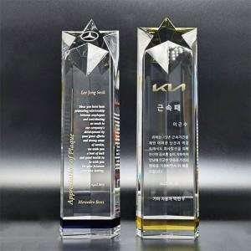

【상세/제작정보】

【인쇄/포장옵션】 | 풀칼라 / 포장불가능

【공급단가】 | 수량 | 5~ | 10~ | 30~ | 50~ | 100~
*VAT별도 | 단가 | 225,000원 | 217,500원 | 210,000원 | 202,500원 | 195,000원

【상품 URL】 | https://dev.easy1.co.kr:443/src/goods_detail.php?gdno=22307

